訓練実施施設
【訓練実施施設名】
 | 大阪狭山福祉総合学院

【所在地】
 | 〒５８９－００１６
 | 大阪狭山市大野西１２３７－１ 福祉総合施設「天青の郷」内

【電話番号】
 | ０７２－３６８－１２３７

【最寄り駅】
 | 南海高野線 金剛駅（徒歩 ４０分・距離３．３ｋｍ）
 | 南海泉北線 泉ヶ丘駅（徒歩５５分・距離４．５ｋｍ）
 | 金剛駅・泉ヶ丘駅各駅より南海バスにて１５分
 | 南第二小学校前 下車後バス停より徒歩３分

【最寄り駅からの地図】

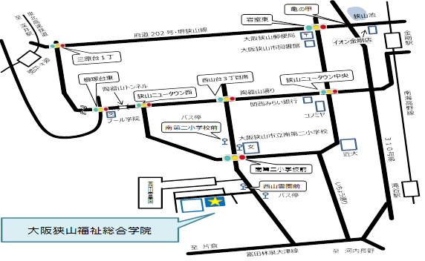
南海泉北線

跡

